REPORT
RECEIVING INSPECTION REPORT. SPR8 Concentricity |  |  |  |  |  |  |  |  |  |  |  |  |  |  |  |  |  |  | Control Item.
Num. de Parte: |  | A020R630B |  |  | Lote #: | N/A |  | Proveedor: |  | N/A |  | Fecha: | 14-Feb-2023 |  |  | Linea: | 720-6 |  |  |  | D
Revision: |  | A020R630B |  |  | Log #: | 20231072 |  | Cantidad: |  | 12 PCS |  | Tecnico: | MAURICIO |  |  | Turno: | 1

Muestra. | TUBE LOT | QA# | *1 | QA# | *3 | QA# | *2 | QA# | *4 | QA# |  | QA# | ** | QA# |  | QA# |  | QA# |  | QA# |  | QA# | QA#
 |  | Caract: | DIS | Caract: | DIS | Caract: | DIS | Caract: | DIS | Caract: |  | Caract: | CONC | Caract: |  | Caract: |  | Caract: |  | Caract: |  | Caract: | Caract:
 |  | Nom: | N/A | Nom: | N/A | Nom: | N/A | Nom: | N/A | Nom: |  | Nom: | 0.30 | Nom: |  | Nom: |  | Nom: |  | Nom: |  | Nom: | Nom:
 |  | L. Sup.: | N/A | L. Sup.: | N/A | L. Sup.: | N/A | L. Sup.: | N/A | L. Sup.: |  | L. Sup.: | 0.30 | L. Sup.: |  | L. Sup.: |  | L. Sup.: |  | L. Sup.: |  | L. Sup.: | L. Sup.:
 |  | L. Inf.: | N/A | L. Inf.: | N/A | L. Inf.: | N/A | L. Inf.: | N/A | L. Inf.: |  | L. Inf.: | 0.00 | L. Inf.: |  | L. Inf.: |  | L. Inf.: |  | L. Inf.: |  | L. Inf.: | L. Inf.:
 |  | Equipo: | ROM | Equipo: | ROM | Equipo: | ROM | Equipo: | ROM | Equipo: |  | Equipo: | CALC | Equipo: |  | Equipo: |  | Equipo: |  | Equipo: |  | Equipo: | Equipo:
MGG Offset Direction
 |  |  |  |  |  | Y-Axis |  |  |  |  | X-Axis
 |  |  | Tube In | Tube Out |  | Out - In |  | Tube LH | Tube RH |  | RH - LH | Concentricity
 |  | Sample | QA1 | QA3 | Total | Difference |  | QA2 | QA4 | Total | Difference |  |  |  |  |  | ROJO | AMARILLO | VERDE
Inicio | 3422IFC6 | 1 | 0.853 | 0.841 | 1.69 | -0.01 |  | 0.836 | 0.914 | 1.75 | 0.08 | 0.039 |  |  |  |  | 0.220 | 0.025 | 0.255
 |  | 2 | 0.885 | 0.793 | 1.68 | -0.09 |  | 0.869 | 0.900 | 1.77 | 0.03 | 0.049 |  |  |  |  | 0.220 | 0.025 | 0.255
 |  | 3 | 0.858 | 0.806 | 1.66 | -0.05 |  | 0.831 | 0.904 | 1.73 | 0.07 | 0.045 |  |  |  |  | 0.220 | 0.025 | 0.255
 |  | 4 | 0.877 | 0.828 | 1.71 | -0.05 |  | 0.836 | 0.905 | 1.74 | 0.07 | 0.042 |  |  |  |  | 0.220 | 0.025 | 0.255
 |  | 5 | 0.875 | 0.777 | 1.65 | -0.10 |  | 0.833 | 0.930 | 1.76 | 0.10 | 0.069 |  |  |  |  | 0.220 | 0.025 | 0.255
 |  | 6 | 0.838 | 0.844 | 1.68 | 0.01 |  | 0.803 | 0.860 | 1.66 | 0.06 | 0.029 |  |  |  |  | 0.220 | 0.025 | 0.255

 |  |  |  |  | 0.00 | 0.00 |  |  |  | 0.00 | 0.00 | 0.000
 |  |  |  |  | 0.00 | 0.00 |  |  |  | 0.00 | 0.00 | 0.000
 |  |  |  |  | 0.00 | 0.00 |  |  |  | 0.00 | 0.00 | 0.000
 |  |  |  |  | 0.00 | 0.00 |  |  |  | 0.00 | 0.00 | 0.000
 |  |  |  |  | 0.00 | 0.00 |  |  |  | 0.00 | 0.00 | 0.000
 |  |  |  |  | 0.00 | 0.00 |  |  |  | 0.00 | 0.00 | 0.000

Final | 4122IFB4 | 7 | 0.838 | 0.811 | 1.65 | -0.03 |  | 0.870 | 0.908 | 1.78 | 0.04 | 0.023
 |  | 8 | 0.823 | 0.786 | 1.61 | -0.04 |  | 0.901 | 0.900 | 1.80 | 0.00 | 0.019
 |  | 9 | 0.834 | 0.807 | 1.64 | -0.03 |  | 0.902 | 0.916 | 1.82 | 0.01 | 0.015
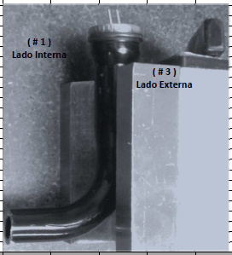
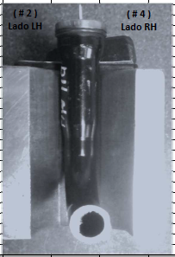
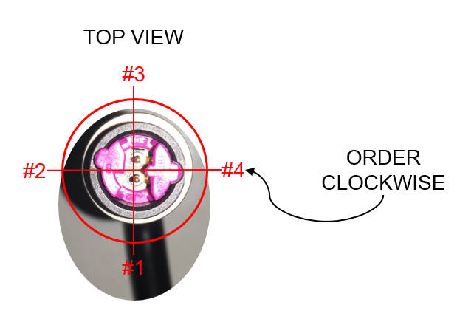
 |  | 10 | 0.834 | 0.812 | 1.65 | -0.02 |  | 0.882 | 0.911 | 1.79 | 0.03 | 0.018
 |  | 11 | 0.819 | 0.812 | 1.63 | -0.01 |  | 0.878 | 0.895 | 1.77 | 0.02 | 0.009
 |  | 12 | 0.857 | 0.813 | 1.67 | -0.04 |  | 0.894 | 0.882 | 1.78 | -0.01 | 0.023

Equipo. |  |  |  |  |  |  |  |  |  | Caracteristicas.
MC = Micrometro. |  |  |  | SG = Shadowgraph. |  |  | ALT = Altimeter |  |  | THK = Thickness |  |  | B = Basica |  | AL= Altura |  |  | L = Longitud |  |  |  | PAR = Paralelismo
VR = Vernier. |  |  |  | CMM |  |  | T M= Cinta Metrica |  |  | PAR = Paralelismo. |  |  | A = Angulo |  | PL = Planicidad |  |  | CIL = Cilindro
PG = Pin Gage. |  |  |  | HT = Durometro |  |  | ST= Spring Tester |  |  | D = Diametro |  |  | F = Fuerza |  | PR = Perfil |  |  | PERP = Perpendicularidad
ROM = Rom Optical. |  |  |  | BG = Block Gage |  |  | MF= Microscopio |  |  | T = True Position. |  |  | R = Radio |  | HT = Dureza |  |  | DIS = Distancia
Comentarios:

Pasa: | √ | No Pasa: |  |  |  |  | Nota: Circular en Rojo |  |  |  | QA's NTP. |  |  |  | F-QUA-28-05 Agosto 10,2018 |  |  |  |  |  |  | Pag 1 of 1.

